Índice
Hidrogênio e Biomassa
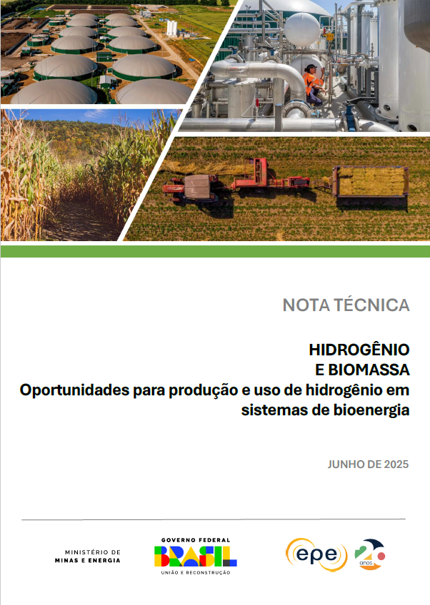

 | Gráfico 1 - Demanda de H2 para SAF e HVO pela rota HEFA - projetos anunciados e capacidade para diversificação da produção, 2024-2034

 | Gráfico 2 - Demanda de H2 para SAF e diesel verde até 2034 pela rota AtJ

 | Gráfico 3 - Produção de metanol em 2020 e estimada para 2050

 | Gráfico 4 - Demanda de H2 in situ para biometanol e adicionado para e-metanol

 | Gráfico 5 – Demanda de H2 para fertilizantes nitrogenados da fração de soja, milho e cana destinada à produção de biocombustíveis

 | Gráfico 6 – Demanda consolidada de hidrogênio em sistemas de bioenergia e produção nacional decenal estimada

 | Gráfico 7 – Comparação da densidade energética de combustíveis selecionados

 | Gráfico 8 – Intensidade de carbono do hidrogênio produzido a partir do biometano, em função do rendimento e das certificações no RenovaBio

 | Gráfico 9 – Intensidade de carbono do hidrogênio produzido a partir do etanol, em função do rendimento e das certificações no RenovaBio

